상품제안서
네일케어 휴대용 자동 전동 손톱깎이 | 상품코드: F24189

 |  |  |  |  |  |  | 02-412-0044 | www.easy1.co.kr
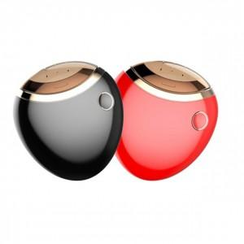

【상세/제작정보】 | 휴대용 자동 손톱정리

【인쇄/포장옵션】 | 실크 / 포장불가능

【공급단가】 | 수량 | 30~ | 50~ | 100~ | 300~ | 500~
*VAT별도 | 단가 | 28,080원 | 27,610원 | 26,910원 | 26,440원 | 25,740원

【상품 URL】 | https://dev.easy1.co.kr:443/src/goods_detail.php?gdno=24189

